ER1-Background
INCIDENT(BUG) REPORT (#ER1-ANIMATIE-BACKGROUND)

Data | 2020-12-05
Denumire aplicatie | WYING RUNNER GAME
Versiune | 6
Modul functional | Animație background |  | Flux(Scenariu) Testare
 |  |  | Caz Testare
Hardware | Laptop ASUS, Proc: Intel(R) Core™ i7-6700HQ CPU @ 2,60 Ghz, RAM 8,00 GB
Sistem operare | Windows 10 Pro, 64-bit
Gravitate eroare | MAJORA | X
 | MEDIE
 | MINORA
Status | DETECTAT | X
 | DESCHIS | X
 | REZOLVAT | X
 | INCHIS | X
Descriere | Eroare animație background: imaginile de background se deplasează într-o buclă continuă perfectă, imaginea fiind întreruptă
Capturi ecran | 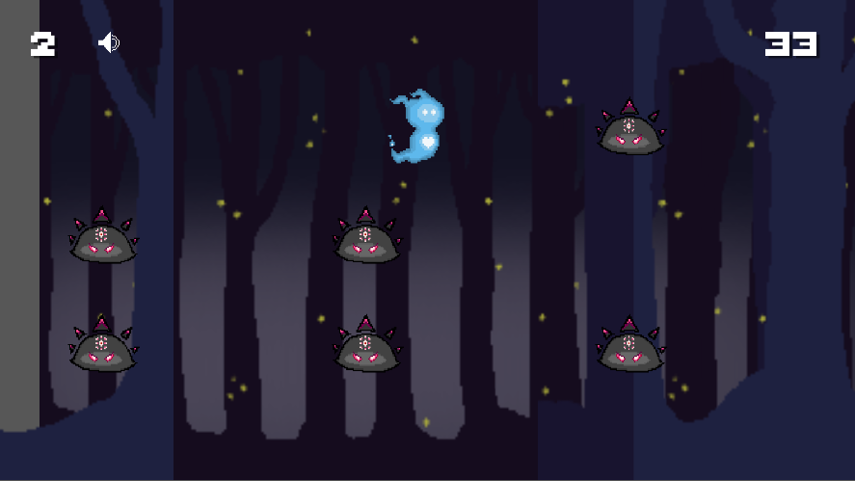

ER2-UI
INCIDENT(BUG) REPORT (#ER2-DIMENSIUNE-UI)

Data | 2020-12-28
Denumire aplicatie | WYING RUNNER GAME
Versiune | 7
Modul functional | Afișare UI |  | Flux(Scenariu) Testare | Deschidere joc
 |  |  | Caz Testare
Hardware | Laptop ASUS, Proc: Intel(R) Core™ i7-6700HQ CPU @ 2,60 Ghz, RAM 8,00 GB
Sistem operare | Windows 10 Pro, 64-bit
Gravitate eroare | MAJORA
 | MEDIE | X
 | MINORA
Status | DETECTAT | X
 | DESCHIS | X
 | REZOLVAT | X
 | INCHIS | X
Descriere | Eroare afișaj: În urma deplasării codului de pe un laptop pe altul, elementele de UI nu se mai afișează corespunzător, având o dimensiune mult mai mică decât se dorește.
Capturi ecran | 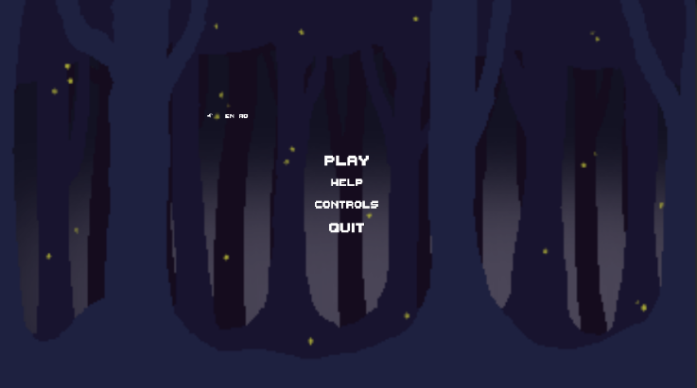

ER3-TC-SCOR
INCIDENT(BUG) REPORT (#ER3-TC-SCOR)

Data | 2021-01-02
Denumire aplicatie | WYING RUNNER GAME
Versiune | 7
Modul functional | Calcul scor |  | Flux(Scenariu) Testare | Incrementare scor
 |  |  | Caz Testare | TC-Incrementare Scor
Hardware | Laptop ASUS, Proc: Intel(R) Core™ i7-6700HQ CPU @ 2,60 Ghz, RAM 8,00 GB
Sistem operare | Windows 10 Pro, 64-bit
Gravitate eroare | MAJORA
 | MEDIE | X
 | MINORA
Status | DETECTAT | X
 | DESCHIS | X
 | REZOLVAT
 | INCHIS
Descriere | Eroare incrementare: Chiar dacă personajul principal a murit, scorul continuă să se incrementeze pentru câteva secunde
Capturi ecran | 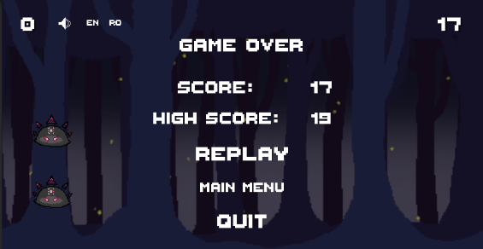 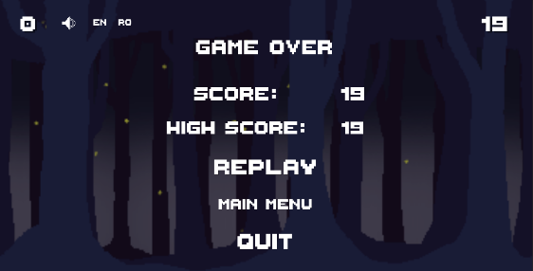

ER4-Spawner
INCIDENT(BUG) REPORT (#ER3-SPAWNER-INAMICI)

Data | 2021-01-05
Denumire aplicatie | WYING RUNNER GAME
Versiune | 6
Modul functional | Spawner inamici |  | Flux(Scenariu) Testare
 |  |  | Caz Testare
Hardware | Laptop ASUS, Proc: Intel(R) Core™ i7-6700HQ CPU @ 2,60 Ghz, RAM 8,00 GB
Sistem operare | Windows 10 Pro, 64-bit
Gravitate eroare | MAJORA
 | MEDIE | X
 | MINORA
Status | DETECTAT | X
 | DESCHIS | X
 | REZOLVAT | X
 | INCHIS | X
Descriere | Eroare spawn inamici: spawnerul afișează uneori inamicii grupați în același mod timp de câteva secunde în mod continuu. Jucătorul nu are de ales decât să meargă în linie dreaptă, fapt ce simplifică jocul și scade interesul.
Capturi ecran | 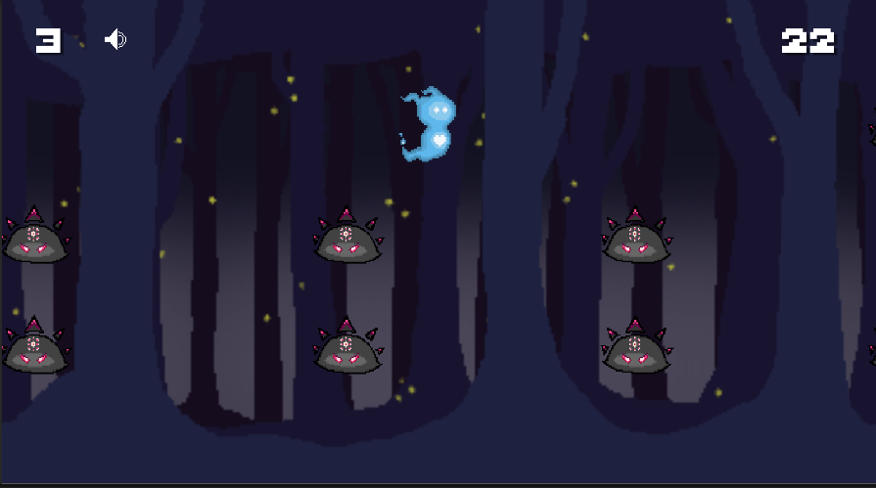

ER6- Sound Icon
INCIDENT(BUG) REPORT (#ER3-SPAWNER-INAMICI)

Data | 2020-12-18
Denumire aplicatie | WYING RUNNER GAME
Versiune | 5
Modul functional | Buton sunet |  | Flux(Scenariu) Testare
 |  |  | Caz Testare
Hardware | Laptop ASUS, Proc: Intel(R) Core™ i7-6700HQ CPU @ 2,60 Ghz, RAM 8,00 GB
Sistem operare | Windows 10 Pro, 64-bit
Gravitate eroare | MAJORA
 | MEDIE
 | MINORA | X
Status | DETECTAT | X
 | DESCHIS
 | REZOLVAT
 | INCHIS
Descriere | Eroare buton sunet: la apasarea butonului de sunet, atunci cand muzica nu se mai aude, iconita de sound off este pusa deasupra celei de sound on; nu o inlocuieste
Capturi ecran | 

ER7-Box Collider
INCIDENT(BUG) REPORT (#ER3-SPAWNER-INAMICI)

Data | 2020-12-18
Denumire aplicatie | WYING RUNNER GAME
Versiune | 5
Modul functional | Box Collider |  | Flux(Scenariu) Testare
 |  |  | Caz Testare
Hardware | Laptop ASUS, Proc: Intel(R) Core™ i7-6700HQ CPU @ 2,60 Ghz, RAM 8,00 GB
Sistem operare | Windows 10 Pro, 64-bit
Gravitate eroare | MAJORA
 | MEDIE | X
 | MINORA
Status | DETECTAT | X
 | DESCHIS | X
 | REZOLVAT | X
 | INCHIS | X
Descriere | Eroare box collider: player-ul are setat un box collider mult prea mare si inamicii sunt distrusi de indata ce intra in scena, astfel player-ul ramane repede fara vieti
Capturi ecran | 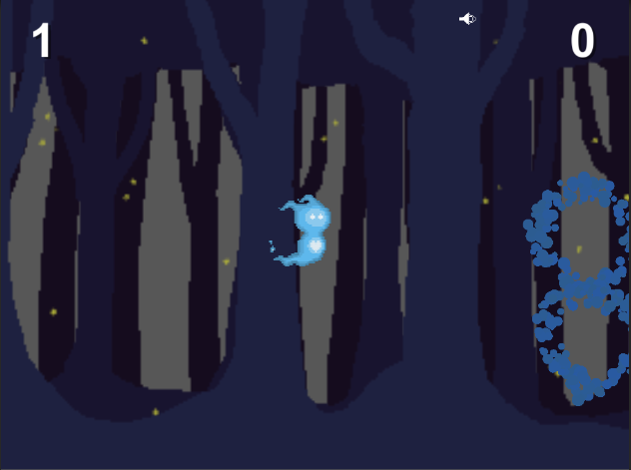

ER8-Int-Scor
INCIDENT(BUG) REPORT (#ER8 - INTERNATIONALIZARE SCOR)

Data | 2021-01-05
Denumire aplicatie | WYING RUNNER GAME
Versiune | 6
Modul functional | Afișaj scor |  | Flux(Scenariu) Testare
 |  |  | Caz Testare
Hardware | Laptop ASUS, Proc: Intel(R) Core™ i7-6700HQ CPU @ 2,60 Ghz, RAM 8,00 GB
Sistem operare | Windows 10 Pro, 64-bit
Gravitate eroare | MAJORA | X
 | MEDIE
 | MINORA
Status | DETECTAT | X
 | DESCHIS | X
 | REZOLVAT | X
 | INCHIS | X
Descriere | Eroare localizare: elementele Score și High Score nu se traduc în română în momentul în care se selectează limba română ca limbă de afișare
Capturi ecran | 